Sheet1
 | P6(Pa) | P6.5(Pa) | P7(Pa) | P7.5(Pa) | P8(Pa)
Time(s) | 6 | 6.5 | 7 | 7.5 | 8
10.23 | 117705.98338 | 125056.48422 | 166523.78652 | 139762.61306 | 147118.95272
30.23 | 117700.19529 | 125053.83614 | 166515.97257 | 139763.29714 | 147119.41748
470.23 | 117681.63326 | 125746.43844 | 165859.05579 | 141806.29424 | 146941.91833
860.23 | 117676.00464 | 126600.78431 | 164002.96352 | 142097.69894 | 144233.82395
1360.23 | 117671.22398 | 119015.16314 | 109847.00309 | 125956.40423 | 134017.81432
2740.23 | 117662.93726 | 112818.437 | 103765.79144 | 116931.55429 | 125422.95022
3000.23 | 117661.7685 | 112442.80276 | 103764.74676 | 116088.07686 | 124134.35995
5000 | 115654.72762 | 111375.23891 | 103758.99435 | 111663.53926 | 117271.42176

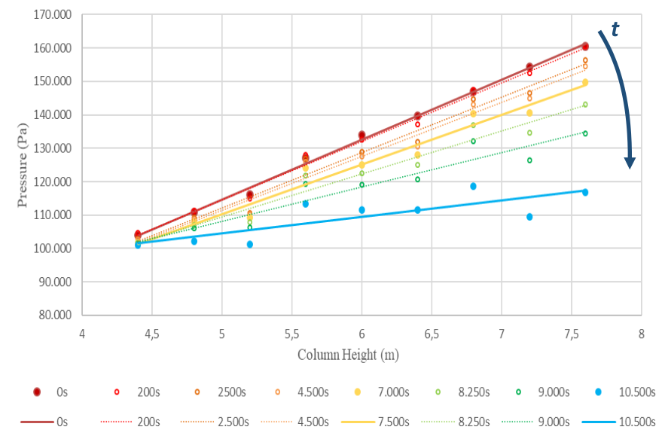

 |  |  |  |  | 118000 | 100500 | 17500
 |  |  |  |  | 7.6 | 4.4 | 3.2
 |  |  |  |  |  |  | 557.46687054 | 0.99 | 0.01
 |  |  |  |  |  |  |  | 552.99683893 | 1000

 |  |  |  |  | 160000 | 105000 | 55000
 |  |  |  |  | 7.6 | 4.4 | 3.2
 |  |  |  |  |  |  | 1752.038736 | 0.5 | 0.5
 |  |  |  |  |  |  |  | 2504.077472 | 1000

